7주차 1(uuid)
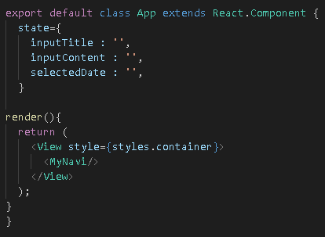
제목 | 내용 | 작업 | 위치 | 설명
글쓰기 기능(저장) | 방법1) screenProps 이용 | 코드 | App.js
 | 강사가 하는 방법은 방법2에 있습니다!
 | App.js를 class로 바꾼다
 | state를 설정 한다

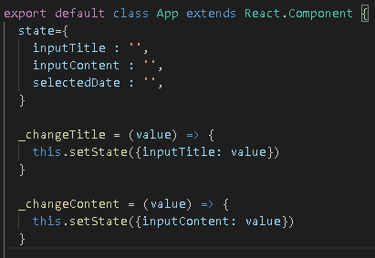
글쓰기 기능(저장) | App.js를 class로 바꾼다 | 코드 | App.js
 | title과 content를 바꿀 수 있는 소스 코드를 작성한다
 | setState 적용

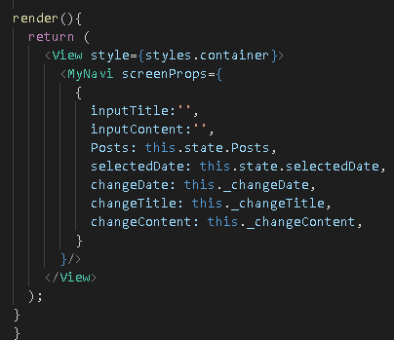
글쓰기 기능(저장) | MyNavi에 있는 screenProps로 그 정보들을 전달 한다 | 코드 | App.js

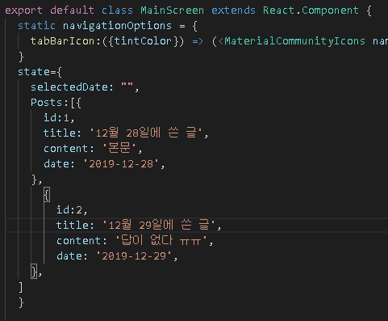
 | 방법2 강사가 한 방법)
글쓰기 기능(저장) | state에 id 값을 추가 | 코드 | MainScreen.js
 | 식별자로 id 값을 설정 하기 위해서

이미지 추가 기능
삭제 기능
데이터 보존 저장

글쓰기 기능(저장) | 식별자를 위한 id 설정하기 위해서 라이브러리 사용 | 터미널 |  | npm i react-native-uuid
 | npmjs.com/package/react-native-uuid
 | uuid => 32자리 된 16진수의 숫자를 랜덤으로 생성함
 | uuid.v1은 시간 base
 | uuid.v4는 random

글쓰기 기능(저장) | uuid를 사용하기 위해서 import를 한다 | 코드 | MainScreen.js

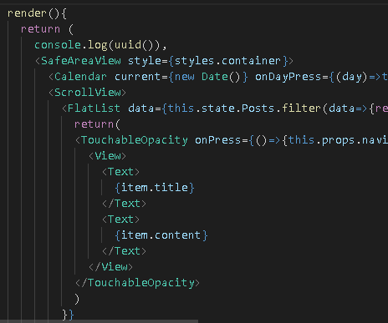
글쓰기 기능(저장) | 확인을 위해서 console.log 로 띄워본다 | 코드 | MainScreen.js

7주차 2(글작성)
제목 | 내용 | 작업 | 위치 | 설명
글작성하기 | WriteScreen에 uuid를 작성하기 위해서 import를 해준다 | 코드 | WriteScreen.js

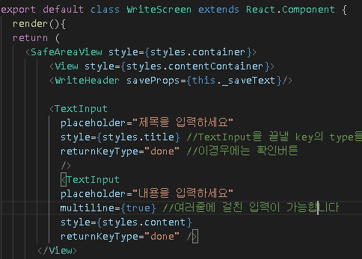
글작성하기 | WriteScreen를 class 로 바꾸기 | 코드 | WriteScreen.js

글작성하기 | WriteHeader 태그가 props 로 this._saveText를 가져갈 수 있도록 작성 | 코드 | WriteScreen.js
 | 나중에 _saveText를 만들 것임

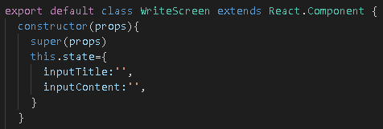
글작성하기 | state를 만든다! | 코드 | WriteScreen.js
 | 그냥 state만 있을 경우는 state로 하지만
 | constructor와 super를 넣을 경우
 | this.state로 만든다!!

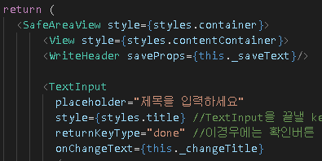
글작성하기 | Text를 바꾸기 위해서 onChangeText라는 곳에 생성할 함수를 작성 | 코드 | WriteScreen.js
 | 이따가 _changeTitle이라는 함수를 정의 해줄 것임!

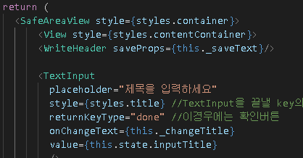
글작성하기 | value를 넣는다! | 코드 | WriteScreen.js

 | onChangeText를 통해서 _changeTitle은 this.state의 정보를 바로바로 바꾸는 녀석
 | value는 그 바로바로 바뀌는 녀석의 값을 value로 가지고 있는 것임!

글작성하기 | 아래 InputContent도 똑같이 적어준다 | 코드 | WriteScreen.js

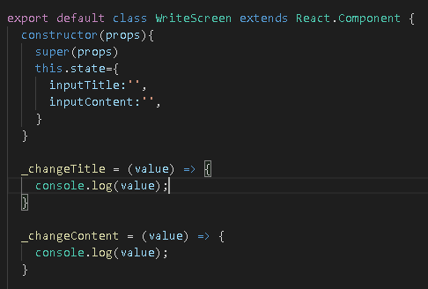
글작성하기 | 아까 _changeTitle과 _changeContent와 같이 만들어 줄 함수를 생성한다 | 코드 | WriteScreen.js
 | 그리고 그 생성후 어떤 역할을 하는지 console.log로 확인한다

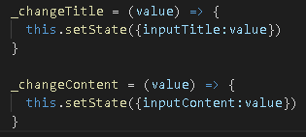
글작성하기 | 결론 이렇게 setState를 통해서 만든다 | 코드 | WriteScreen.js

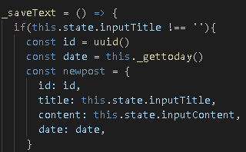
글 저장하기 | _saveText함수를 생성 | 코드 | WriteScreen.js
 | 왜 Header에도 _saveText가 있는데 왜 여기에 똑같이 _saveText를 정의하나?!
 | state를 프롭스로 넘겨주고 Header에 _saveText를 통해서 넘겨주려고 하니!!
 | 예외처리를 위해서 if문을 적고
 | uuid를 생성해서 id에 넣고
 | date는 new Date() 함수를 이용하면 이상하게 나온다고 해서 일단 보류해서 다른 함수를 만들고
 | 넣을 수 있는 정보들을 비슷하게 newpost로 dic 형태로 가져온다!
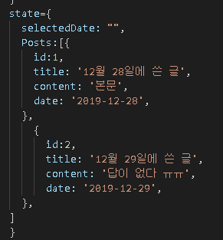

 | 요 형태를 맞춰주기 위해서

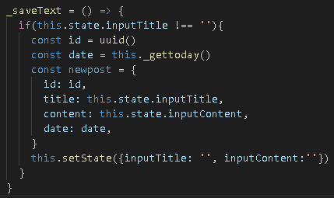
글 저장하기 | _saveText함수를 실행하면 쓰는 것을 다시 빈찬으로 만들기 위해서 | 코드 | WriteScreen.js
 | this.setState() 이용

글 저장하기 | _gettoday 함수를 설정! | 코드 | WriteScreen.js
 | 월에 +1 한 이유는 1월이 0부터 시작해서

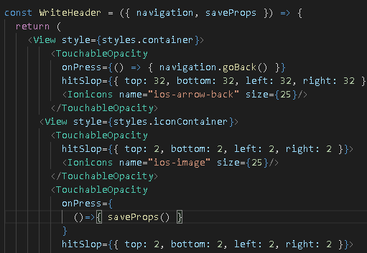
글 저장하기 | WriteHeader에 saveProps를 추가하고 TouchableOpacity에 디스크 모양을 클릭했으면 저장되게 | 코드 | WriteHeader.js
 | onPress = {()=>{saveProps()}} 를 실행하도록 한다

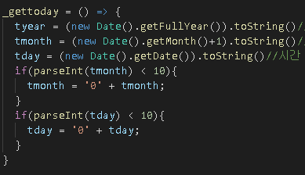
글 저장하기 | _gettoday의 날짜 형태를 맞추기 위해서!!! | 코드 | WriteScreen.js
 | 정수 pareseInt이다!! 가공해주기 05 03 같이 만들기

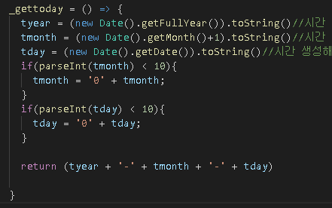
글 저장하기 | _gettoday의 날짜 형태를 맞추기 위해서!!! | 코드 | WriteScreen.js
 | 2019-08-05 같이 만들기 위해서 이렇게 return 값을 넣어줌

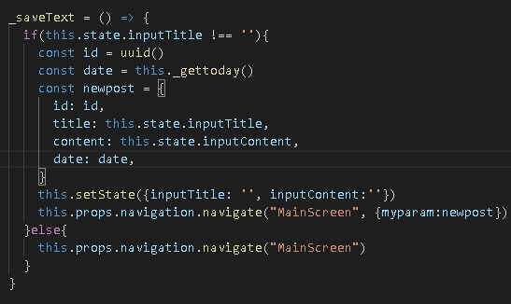
글 저장하기 | _saveText 함수에 값과 함께 네비게이트를 해주겠다 라는 의미 | 코드 | WriteScreen.js
 | newpost라는 녀석을 myparam으로 전달 할 것이다!
 | else는 예외처리 아무것도 없으면 그냥 MainScreen으로 간다 라는 의미

7주차 3(띄우기)
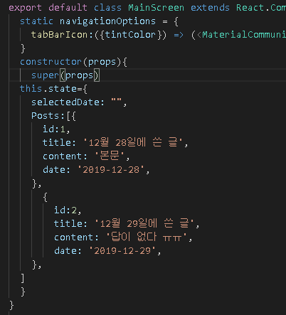
제목 | 내용 | 작업 | 위치 | 설명
띄우기 | constructor로 감싸기! | 코드 | MainScreen.js

띄우기 | newpost 변수에 this.props로 받는 녀석을 넣어준다 | 코드 | MainScreen.js

띄우기 | newpost 변수 지우고 componentDidMound()를 설정 | 코드 | MainScreen.js
 | this.props.navigation.addListener()
 | 이 말은 다시 돌아왔을 때, 거기에 가지고 있는 정보를 가지고 간다 라는 의미
 | 메인 스크린이 다시뜨면! newpost를 한다!!
 | componentDidMound() 의미는 render를 했을 경우 실행되는 함수

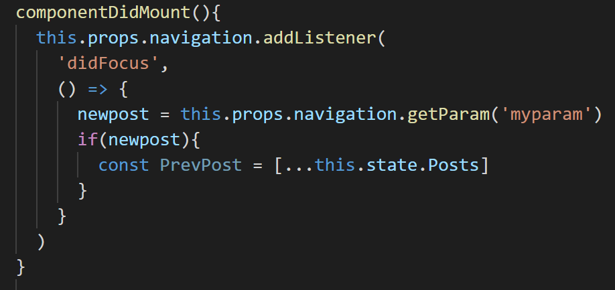
띄우기 | 만약 newpost 즉 이전 값이 있었을 경우! 일기가 있었을 경우 라는 의미! | 코드 | MainScreen.js
 | … 라는 것은 배열화? 한다라고 한다

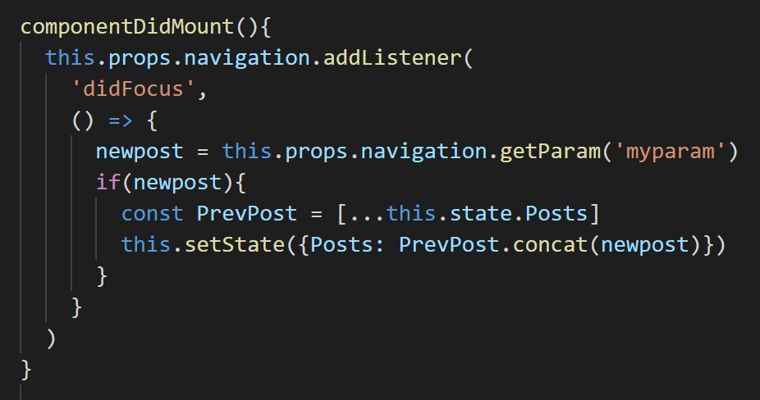
띄우기 | this.setState를 이용해서 Posts안에 전의 내용과 지금 내용을 붙여서 넣는다! | 코드 | MainScreen.js
 | 이전의 일기들이랑 지금의 일기를 붙여주겠다!!

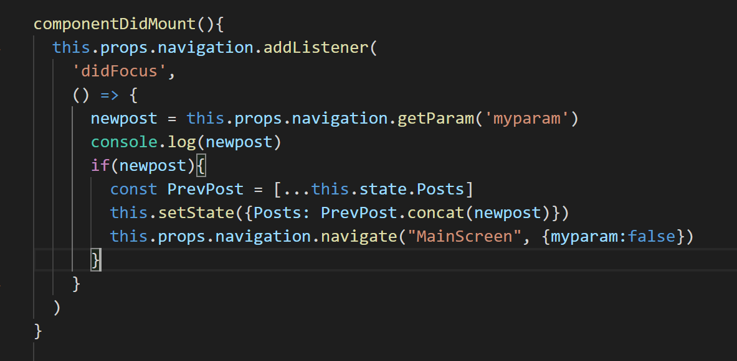
띄우기 | 이럴 경우 다른곳으로 갔다가 다시 MainScreen으로 가면 하나의 글이 또 써진다 | 코드 | MainScreen.js
 | 그래서 그것을 없애기 위해서
 | navigate를 이용해서 MainScreen으로 한뒤 파라미터로 false
 | 왜냐면 이미 보냈기 때문에 이제는 보낼 필요 없다 해서 false를 한다

 |  |  |  | MainScreen으로 보내지면서 myparam으로 거짓으로감

 |  |  |  | 보내지는 것을 받는다!

7주차 4(이미지추가)
제목 | 내용 | 작업 | 위치 | 설명
ImagePicker 이용하기 | ImagePicker 사용하기 위해서 사용하기 | 터미널 |  | npm install expo-image-picker
 | docs.expo.io/versions/v34.0.0/sdk/imagepicker/

ImagePicker 이용하기 | ImagePicker 사용하기 위해서 import를 해준다 | 코드 | WriteScreen.js

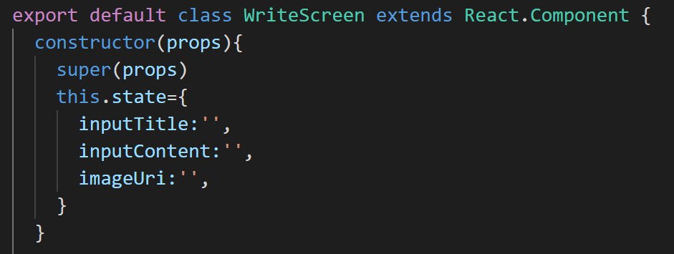
ImagePicker 이용하기 | this.state에 image 상태를 넣는다 | 코드 | WriteScreen.js

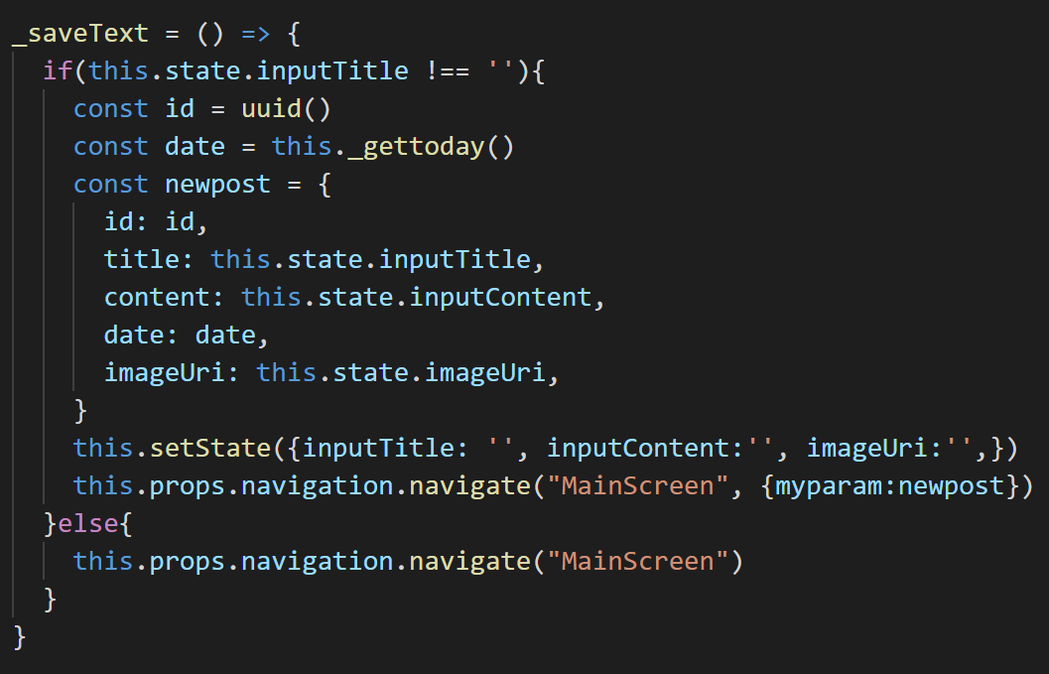
ImagePicker 이용하기 | _saveText()함수에 넣는다 | 코드 | WriteScreen.js

ImagePicker 이용하기 | 나중에 _selectImage라는 함수를 만들것이고 그 함수를 | 코드 | WriteScreen.js
 | selectImage라는 것으로 props를 WriteHeader로 보낼 것이다

ImagePicker 이용하기 | Image 태그를 써야되기 때문에 import한다 | 코드 | WriteScreen.js
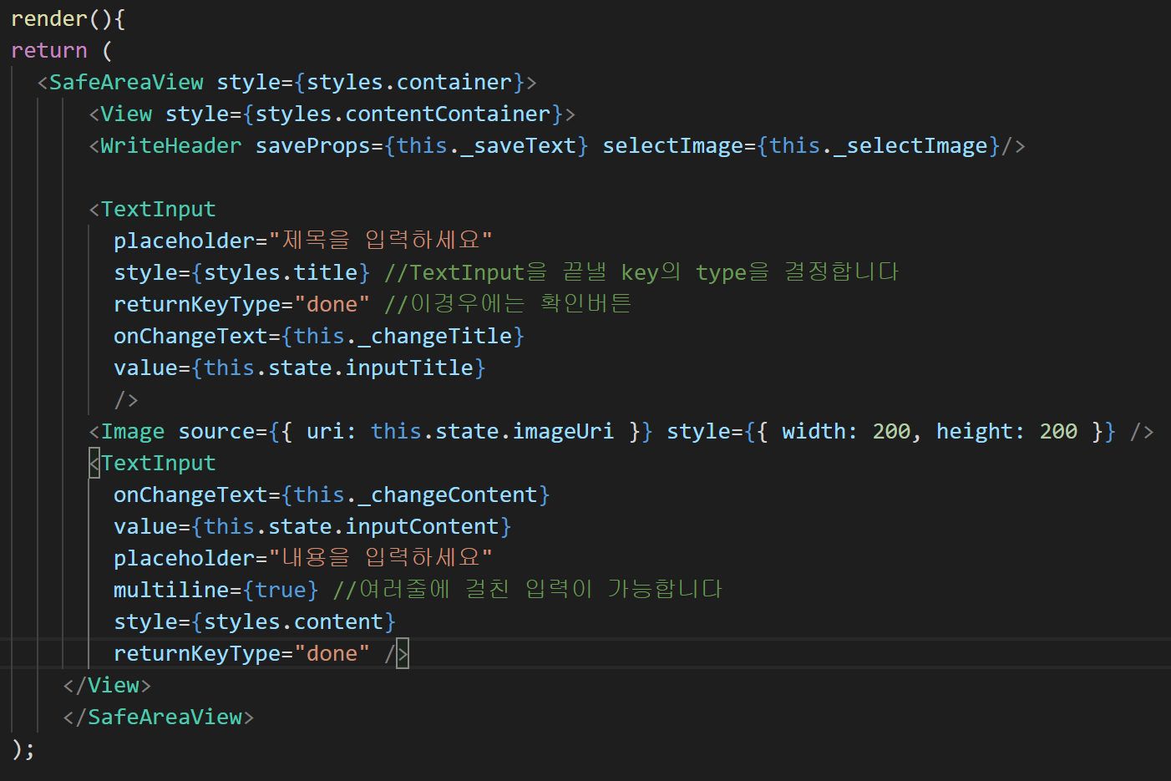
ImagePicker 이용하기 | Image 태그를 이용해서 한번 그것을 확인한다 | 코드 | WriteScreen.js

ImagePicker 이용하기 | 예외 처리를 위해서 값이 없는 가정을 없애기 위해서 삼한 연산자를 위해서 | 코드 | WriteScreen.js

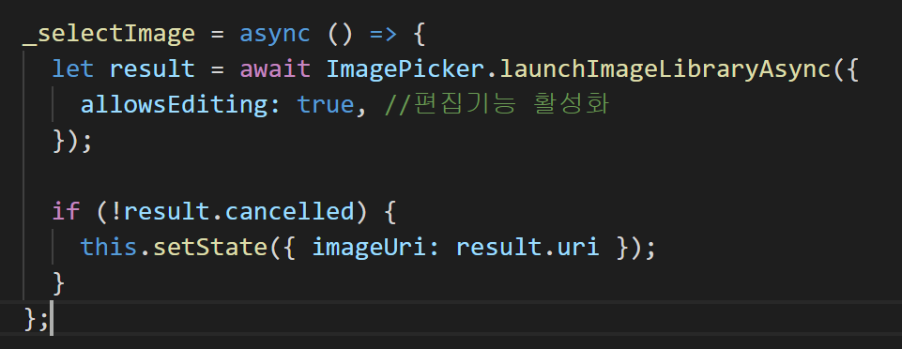
ImagePicker 이용하기 | _selectImage 함수를 이용한다!! | 코드 | WriteScreen.js

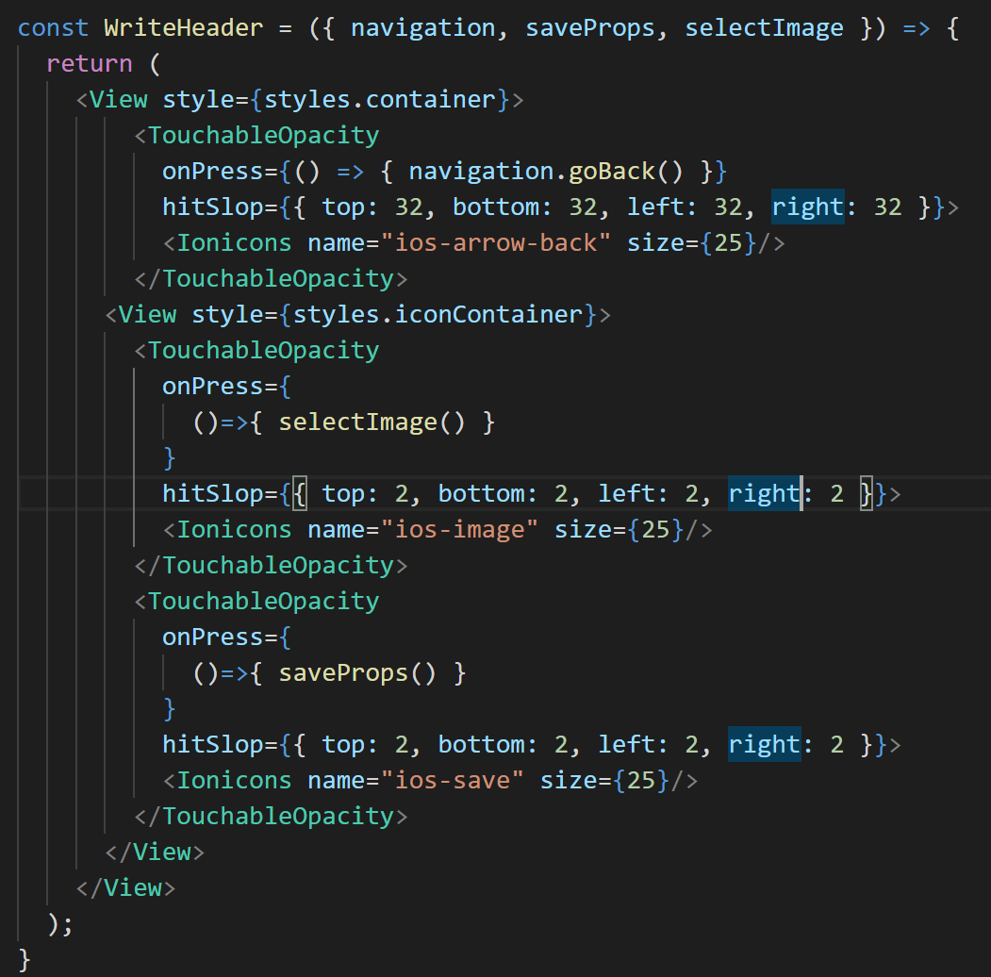
ImagePicker 이용하기 | 매개변수 selectImage를 추가하고 TouchableOpacity에 onPress=에 | 코드 | WriteHeader.js
 | selectImage() 함수를 넣는다!

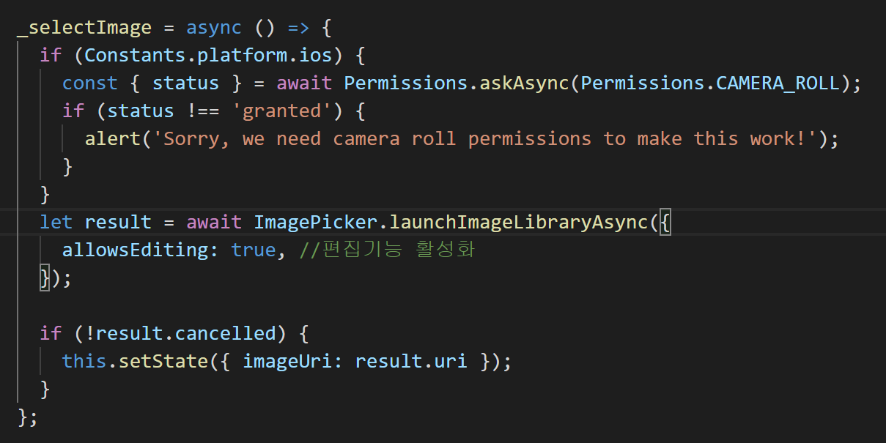
ImagePicker 이용하기 | Permission사용을 위해서 import를 해준다 | 코드 | WriteScreen.js
 | 아이폰같은 경우는 권한을 줘야되기때문에 권한 함수를 집어 넣는다
 | ios면 먼저 권한을 입력하라!!
 | (단, 안드로이드 폰 같은 경우는 이것을 넣어주면 동작을 하지 않는다!!)

ImagePicker 이용하기 | 디테일 스크린을 수정해줘야된다 |  | DetailScreen.js
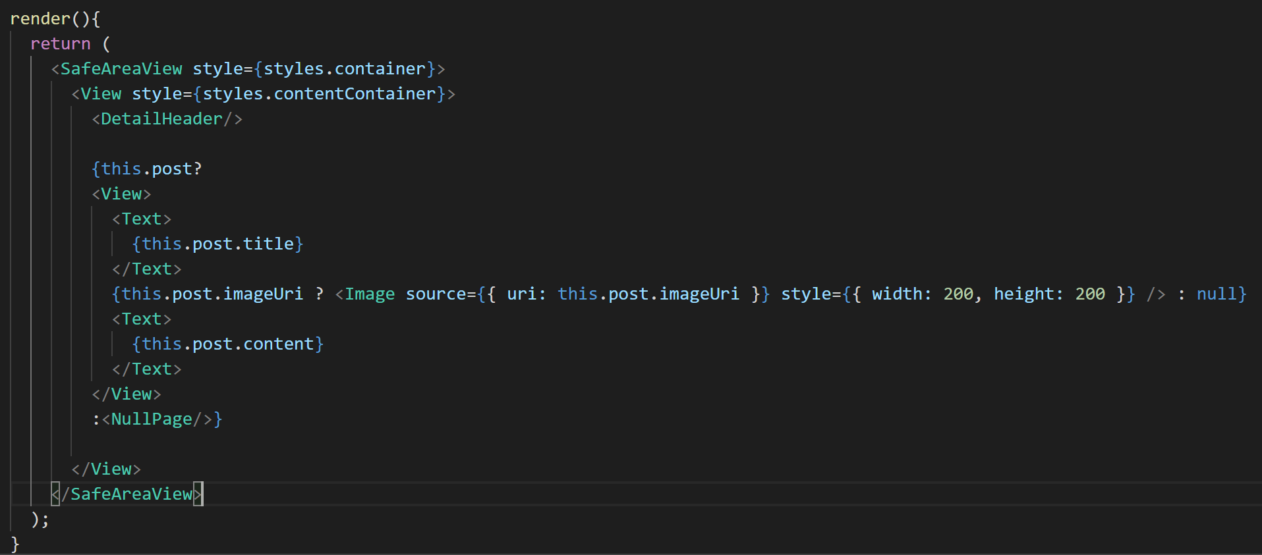
 | 메인스크린은 바꿀 필요 없다!
 | 보여주는 건 타이틀과 콘텐츠만 추가 되서 수정할 필요는 없다
 | 메인 스크린에서는 수정 안해도 눌러서 디테일에 사진이 보여지고 싶으면

7주차 5(글 삭제)
제목 | 내용 | 작업 | 위치 | 설명
글삭제하기 | 메인스크린아 지금 디테일 스크린에서 이글을 삭제하라고 버튼을 눌러졌어 라는 신호를 보낸다 | 코드 | DetailScreen.js
 | 시그널만 보내자
 | 그래서 함수를 설정!
 | 누르면 시그널로 MainScreen을 가고 id를 보낸다!

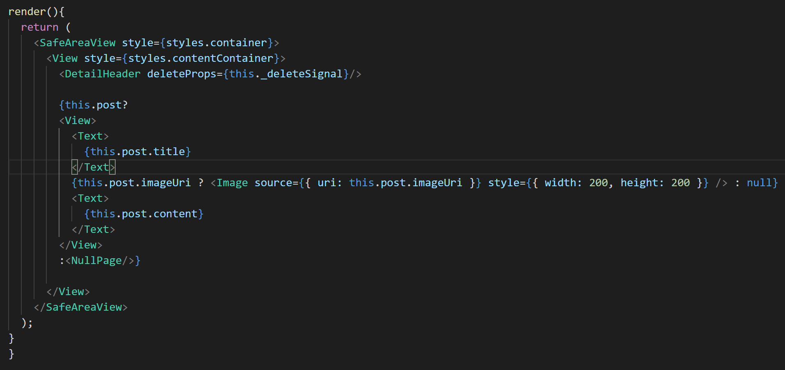
글삭제하기 | DetailHeader에 프롭스로 보낸다! | 코드 | DetailScreen.js
 | 프롭스로 보내면 그 함수를 이용할 수 있당??

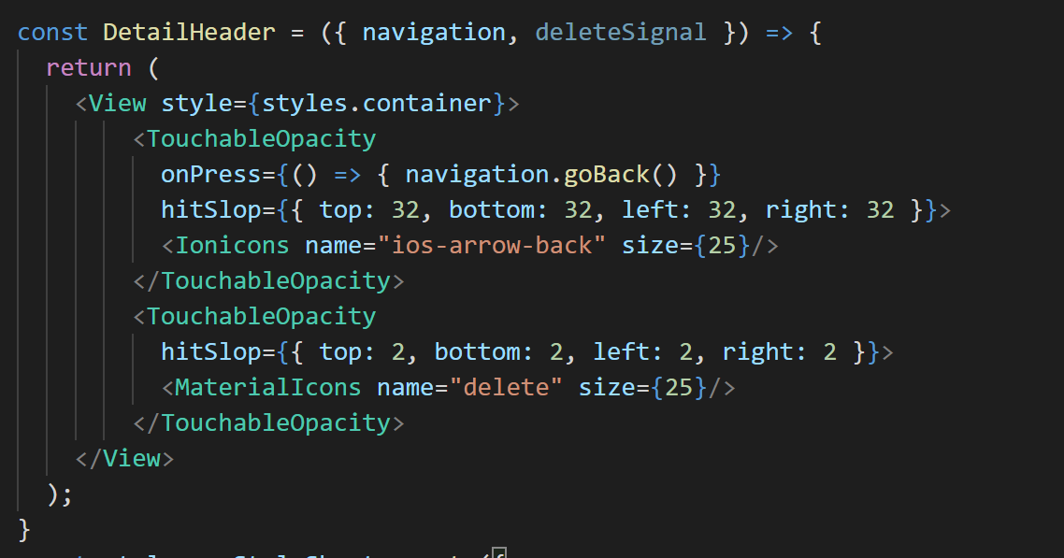
글삭제하기 | 보낸 프롭스를 받아서 그 아이콘을 클릭했을 떄 이용할 수 있게 매개변수 설정 | 코드 | DetailHeader.js

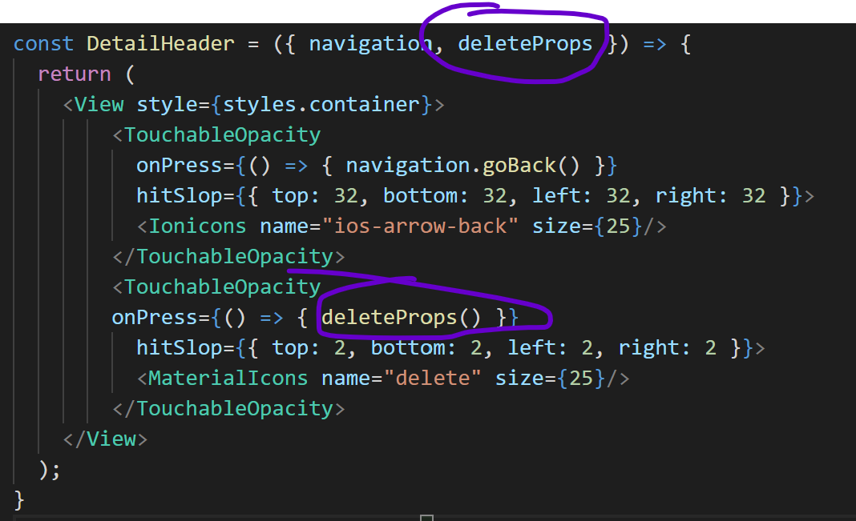
글삭제하기 | 클릭하면 실행 하도록 설정 | 코드 | DetailHeader.js

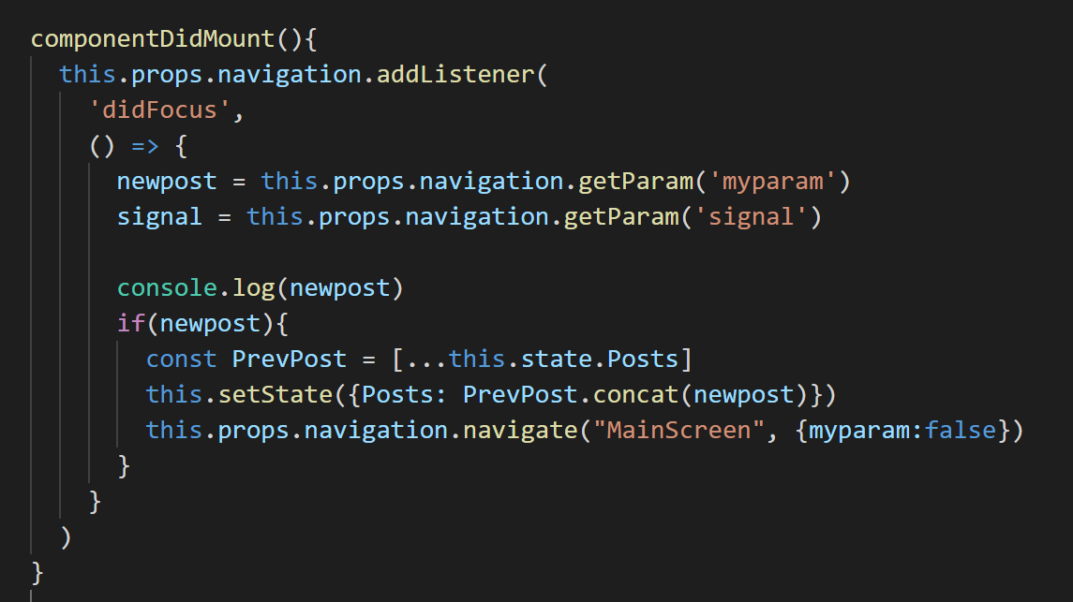
글삭제하기 | 즉 다시 보이면 (마운트가 되면 signal을 가져오게!!) | 코드 | MainScreen.js

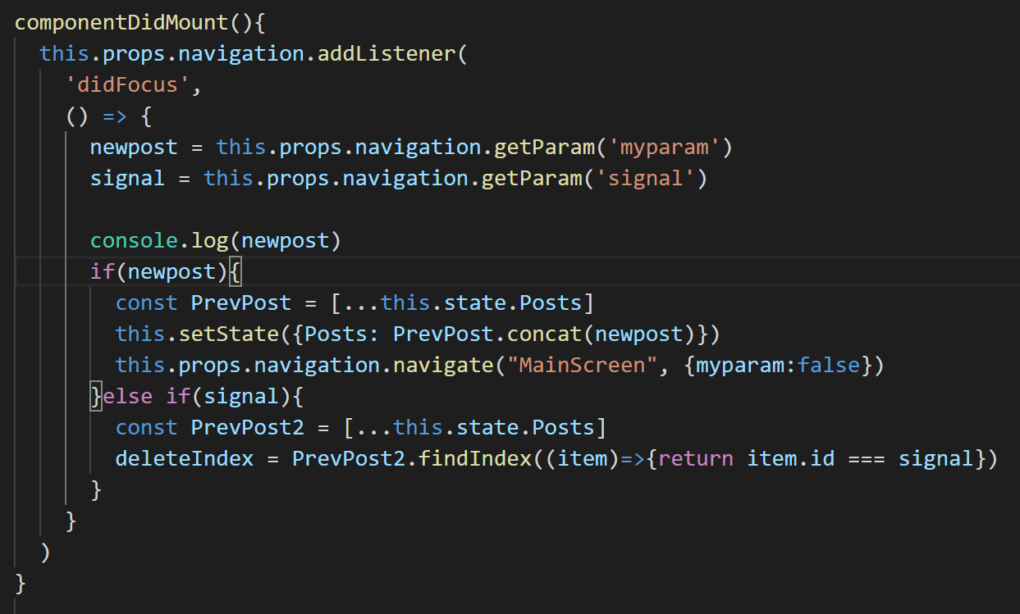
글삭제하기 | 만약 삭제 signal이 오면!! | 코드 | MainScreen.js
 | 일기 배열에서 index를 찾아주는데, 아이템이 가지고 있는 id와 넘어온 시그널의 id와 같은 녀석을 찾아줘!
 | 그리고 그녀석의 index를 알아줘!

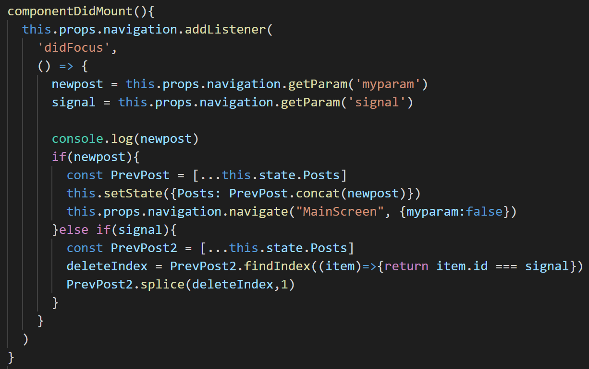
글삭제하기 | 배열에 그 인덱스를 잘라줘!! | 코드 | MainScreen.js

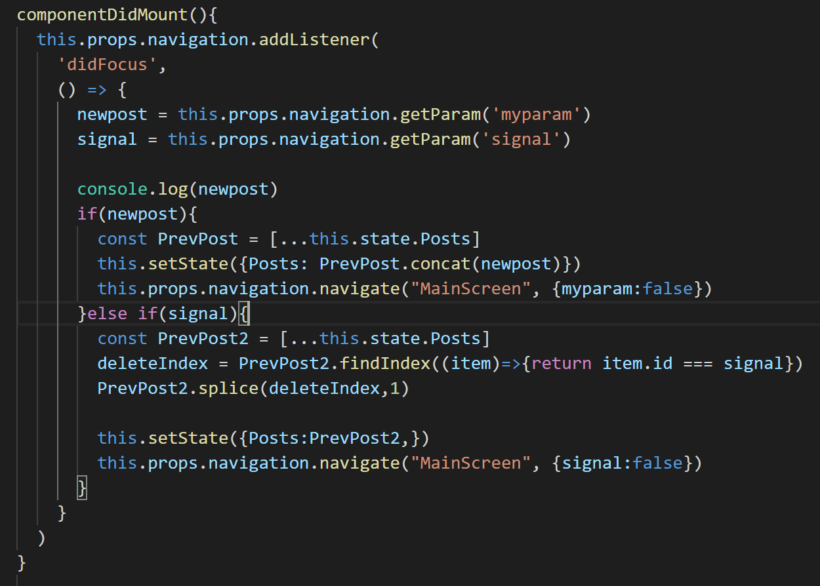
글삭제하기 | setState를 해서 그 잘라진 정보를 state를 저장 시켜줘 하고 저번에 했던 것처럼 보내는 signal은 다시 거짓으로 | 코드 | MainScreen.js
 | 설정

7주차 6(글 저장)
제목 | 내용 | 작업 | 위치 | 설명
저장하기 | 저장을 하기 위해서 제공하는 AsyncStorage를 임포트 해온다 | 코드 | MainScreen.js

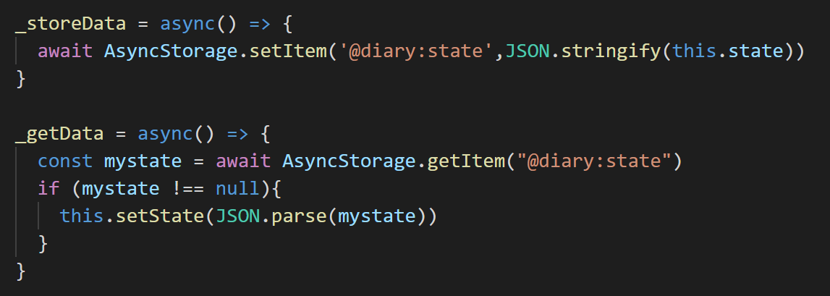
저장하기 | 데이터를 저장하기 위해서 함수를 사용하는데 | 코드 | MainScreen.js
 | 저장하는 함수 : AsyncStorage.setItem 으로
 | 불러오는 함수 : AsyncStorage.getItem 으로
 | 뭔가 앱인벤터 느낌!
 | `@diary:state 이 공간에 state들을 저장하고 불러온다

저장하기 | 가져오는 함수는 Mount가 되었을 때 가져온다! | 코드 | MainScreen.js

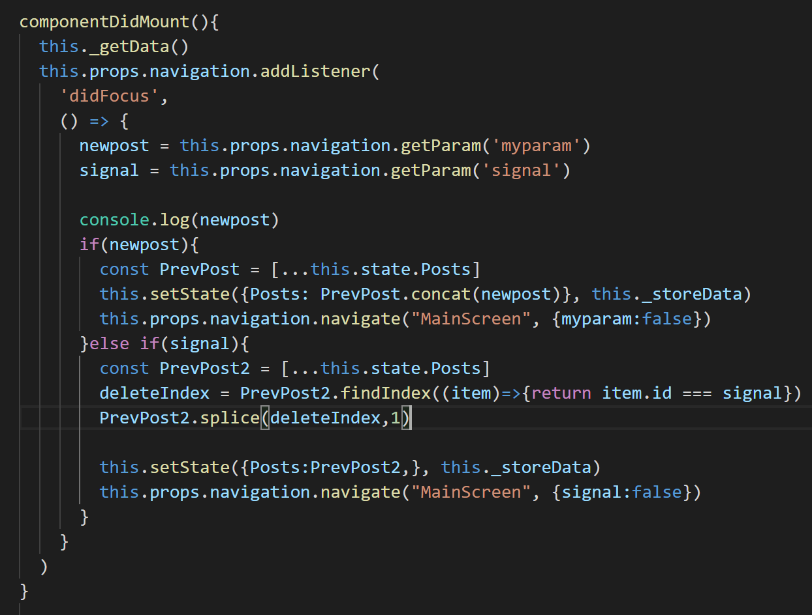
저장하기 | 새로운 글을 쓸때에 넣어야되고 | 코드 | MainScreen.js
 | 글을 삭제할 때도 적용해야되기 때문에 그 부분에 넣는다
 | this.setState 안에 넣는다

